Hárok1
Štruktúrovaná cenová ponuka | Oprava prístroja IONSCAN 500DT
 | Vyplňte zelené polia, prepočet DPH vykoná vzorec
Obchodné meno
Sídlo:
IČO:
Kontaktná osoba:
Telefón, email:
Platca DPH: áno / nie
Ostatné:

Detektor výbušnín-drog IONSCAN 500DT | 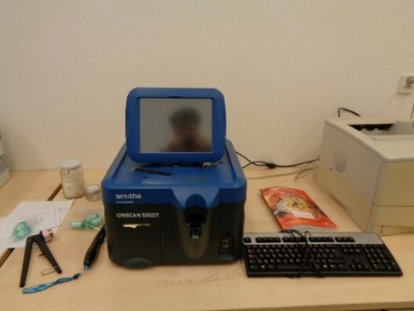
Názov meradla/zariadenia | Detektor výbušnín-drog IONSCAN 500DT
Výrobca: | Smiths
Umiestnenie: | Odd. chémie, Bratislava, Sklabinská ul.č. 1
SAP číslo: | Nové SAP 17432-000, staré SAP 23614-000
Výrobné číslo: | 50571
Opis poruchy: | Oprava ( výmena) napájacieho zdroja, nastavenie, kalibrovanie uvedenie do prevádzky, vystavenie servisného protokolu.
Informácia o prístroji: | https://dsadetection.com/products/etd-consumables/ionscan-500dt.html
Cena bez DPH | 0.00 €
Cena s DPH | 0.00 €

